关系图
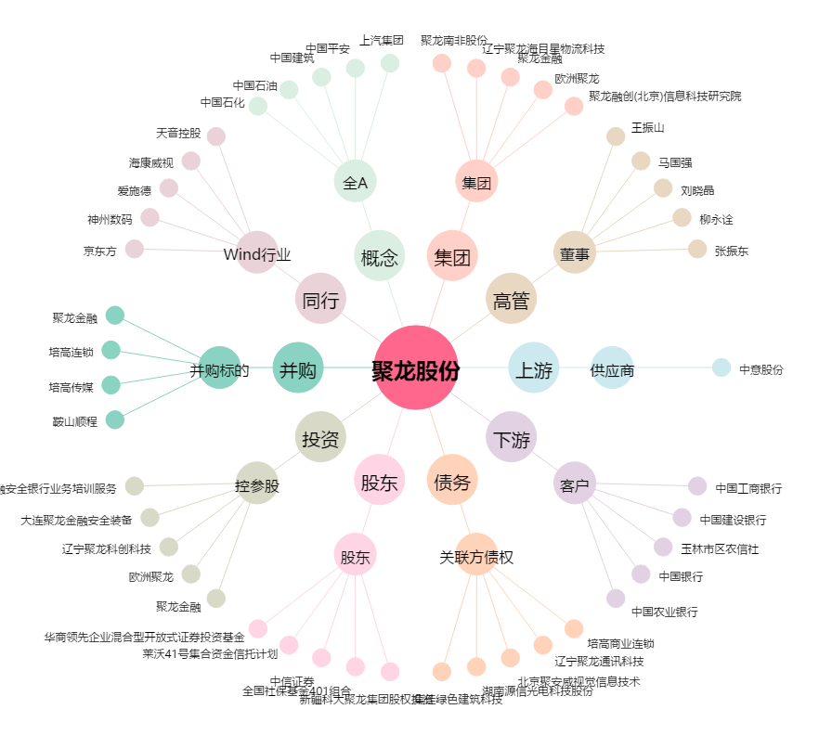
聚龙股份[300202.SZ] - 关系概览图

